Sheet2
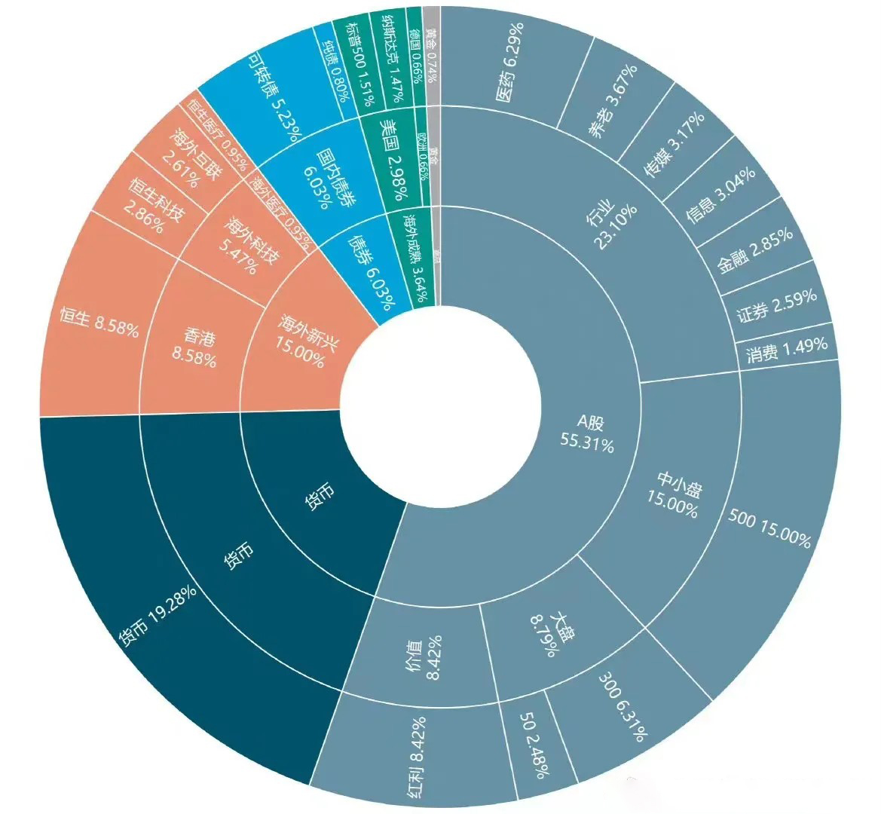
A股 | 5531 | 行业 | 2310 | 医药 | 629
 |  |  |  | 养老 | 367
 |  |  |  | 传媒 | 317
 |  |  |  | 信息 | 304
 |  |  |  | 金融 | 285
 |  |  |  | 证券 | 259
 |  |  |  | 消费 | 149
 |  | 中小盘 | 1500 | 500 | 1500
 |  | 大盘 | 879 | 300 | 631
 |  |  |  | 50 | 248
 |  | 价值 | 842 | 红利 | 842
货币 | 1928 | 货币 | 1928 | 货币 | 1928
海外新兴 | 1500 | 香港 | 858 | 恒生 | 858
 |  | 海外科技 | 547 | 恒生科技 | 286
 |  |  |  | 海外互联 | 261
 |  | 海外医疗 | 95 | 恒生医疗 | 95
债券 | 603 | 国内债券 | 603 | 可转债 | 523
 |  |  |  | 纯债 | 80
海外成熟 | 364 | 美国 | 298 | 标普500 | 151
 |  |  |  | 纳斯达克 | 147
 |  | 欧洲 | 66 | 德国 | 66
黄金 | 74 | 黄金 | 74 | 黄金 | 74

